梦境主界面比例
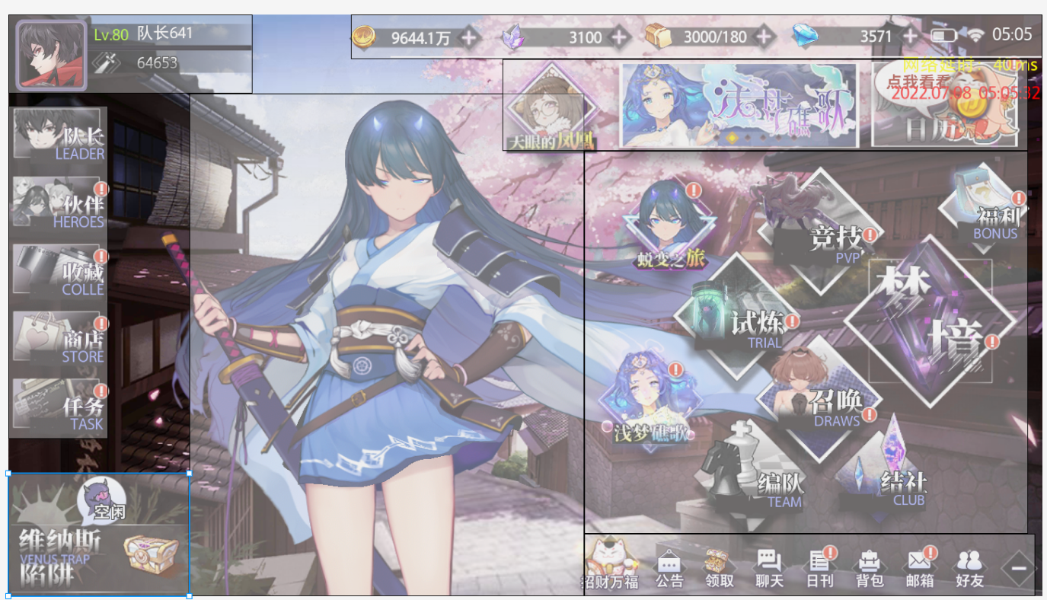
梦境
 | 区块 | 横 | 纵 | 像素数量 | 比重 | 重要性
 | 全部 | 1386 | 852 | 1180872
 | 看板娘区 | 550 | 700 | 385000 | 0.326 | 1
 | 功能入口 | 618 | 533 | 329394 | 0.279 | 2
 | 活动信息 | 732 | 128 | 93696 | 0.079 | 3
 | 养成、商店 | 139 | 464 | 64496 | 0.055 | 4
 | 资源栏及设备状态 | 963 | 62 | 59706 | 0.051 | 5
 | 次要功能区 | 628 | 87 | 54636 | 0.046 | 6
 | 家园 | 252 | 171 | 43092 | 0.036 | 7
 | 玩家信息区 | 340 | 110 | 37400 | 0.032 | 8

